Sheet1
序号 | 种类 | 规格 | 开票名称 | 单价 | 数量 | 商品截图 | 价格
1 | 腾讯云产品 | 容器服务 | 信息技术服务云服务费 | ￥0.73/h | 1440 | 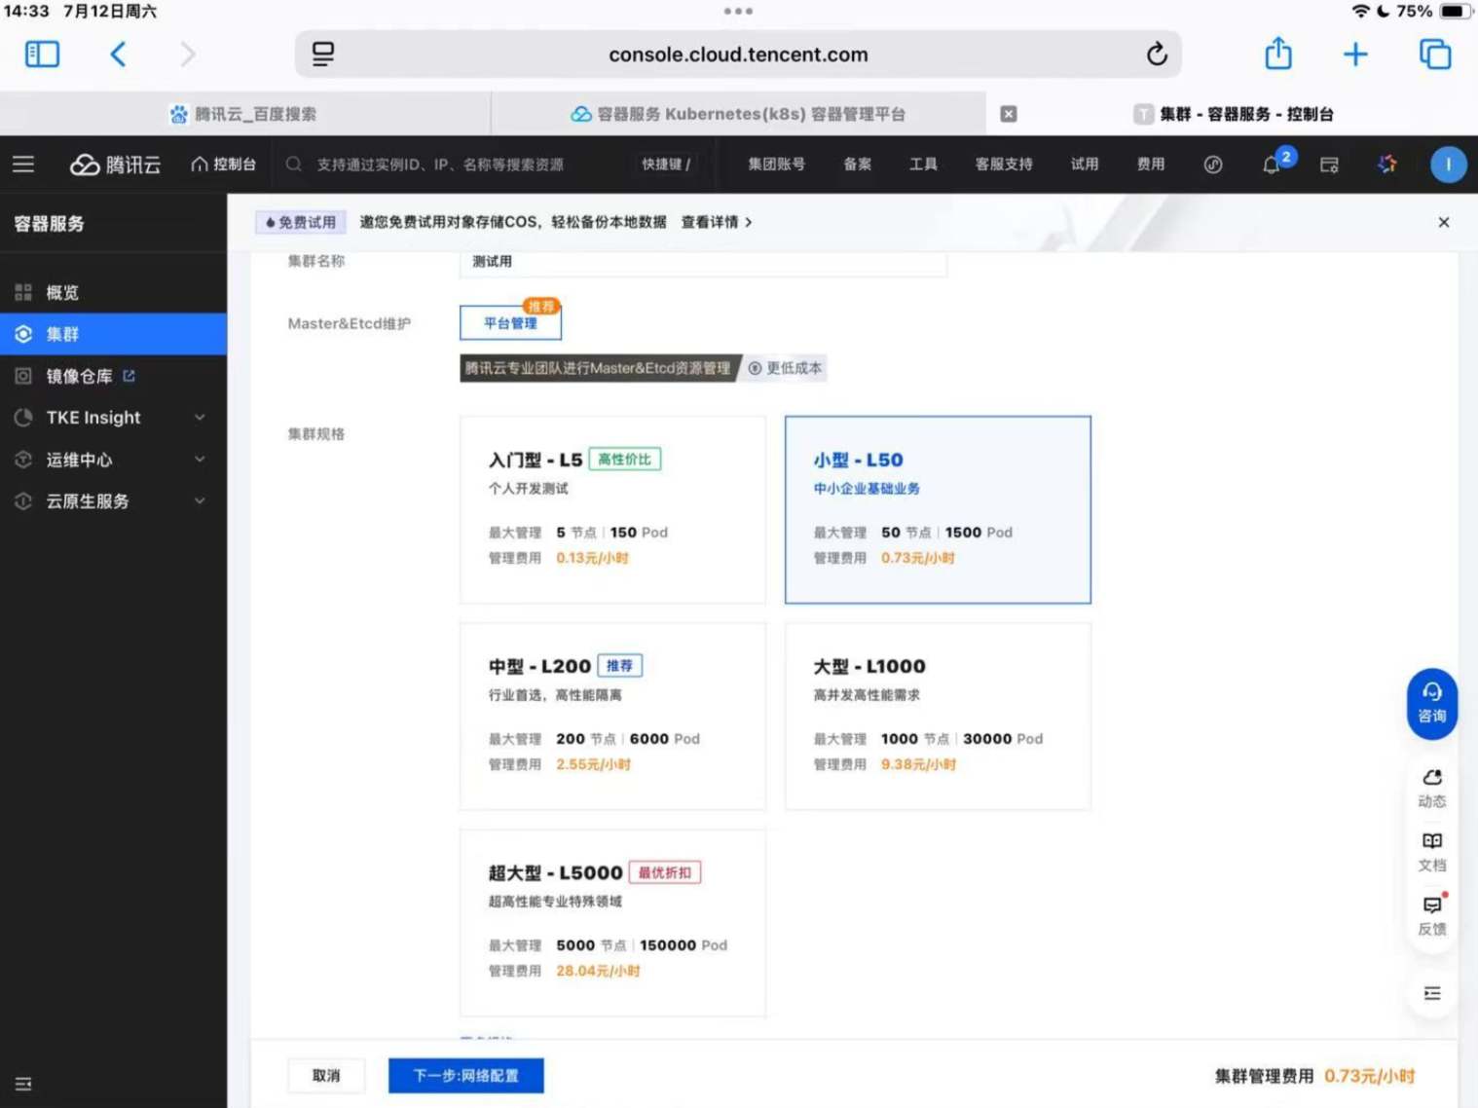 | 1051.2
2 | 腾讯云产品 | 人员库管理服务 | 信息技术服务云服务费 | ￥280/月 | 2 | 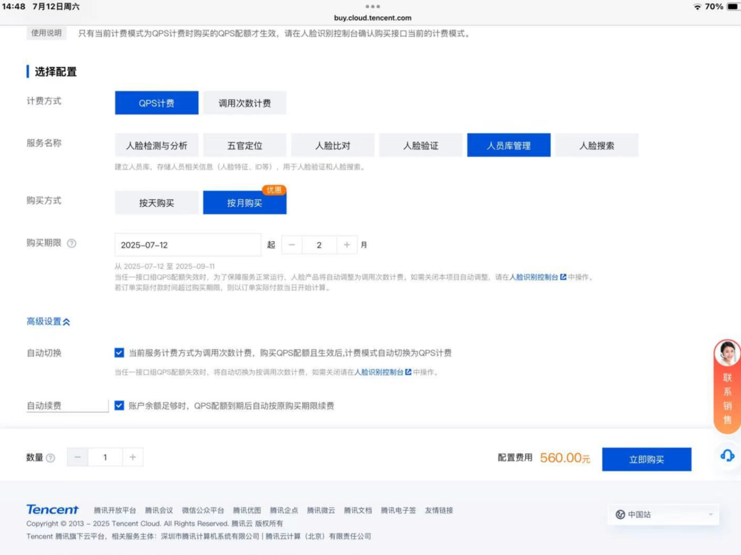 | 560
3 | 腾讯云产品 | 人脸验证服务 | 信息技术服务云服务费 | ￥280/月 | 2 | 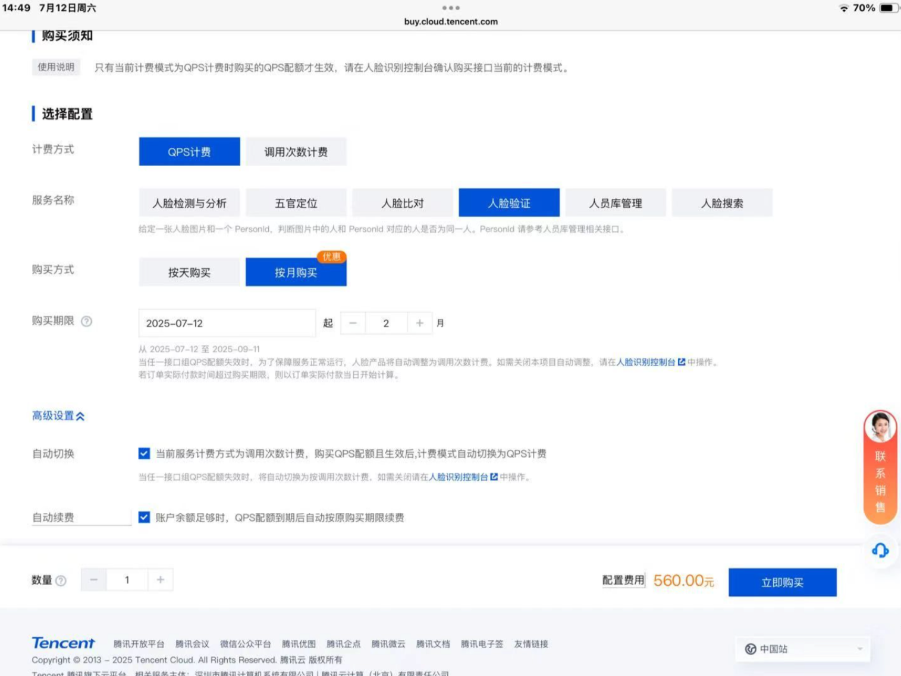 | 560
4 | 腾讯云产品 | 日志服务 | 信息技术服务云服务费 | ￥127.5/3个月 | 1 | 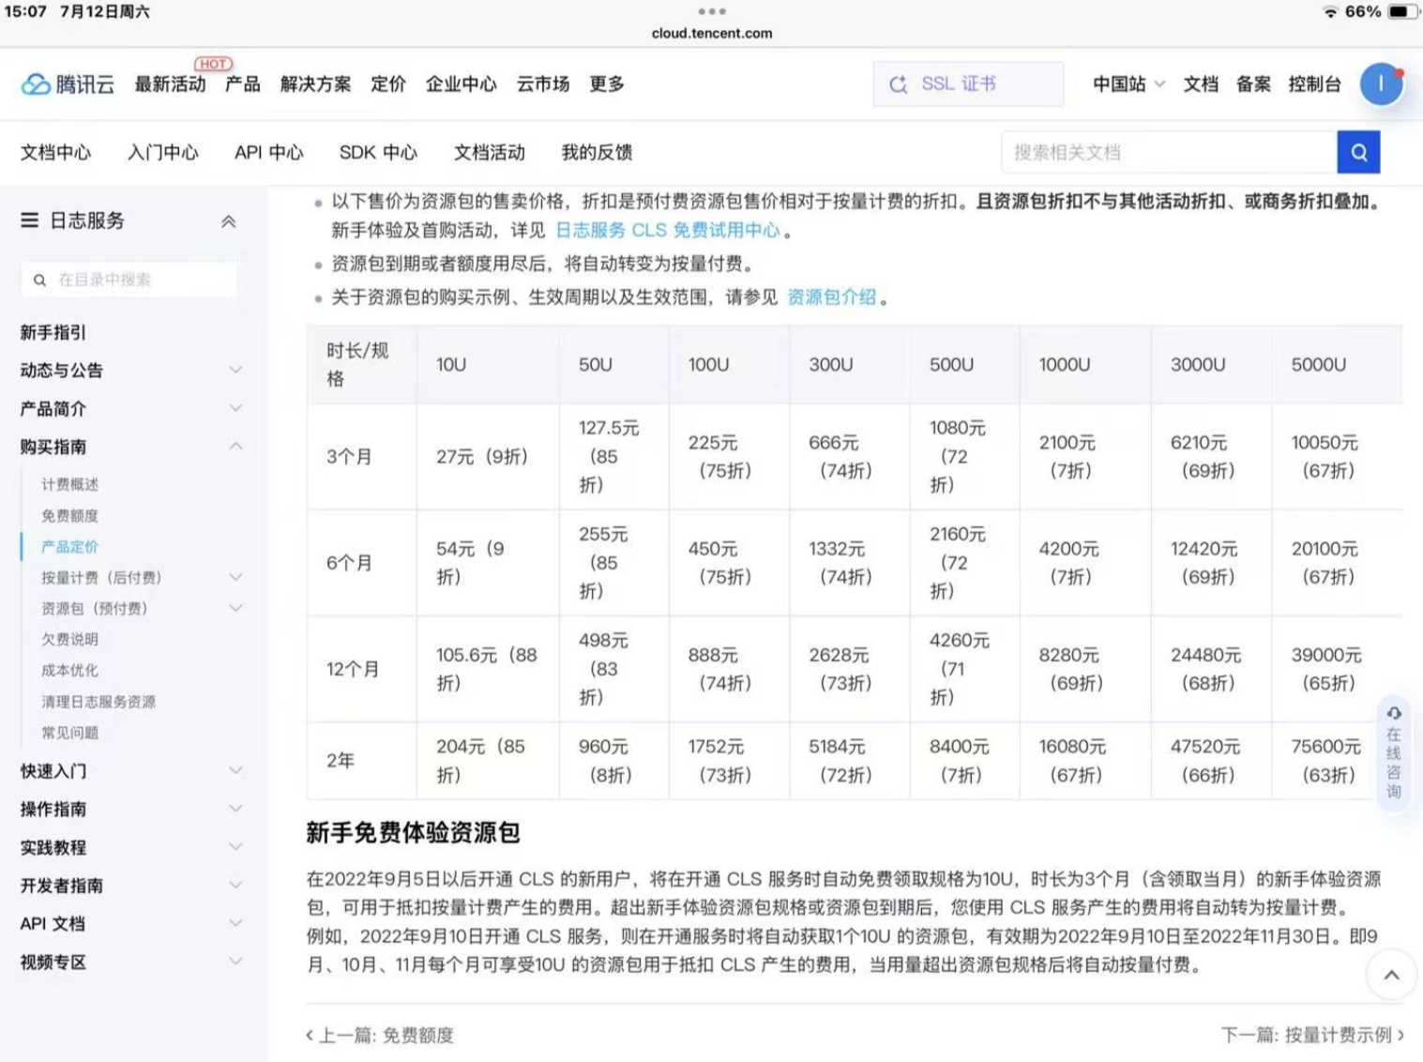 | 127.5
5 | 3D打印耗材 | 银色10102（含料盘） | 3D打印耗材 | 67.15/件 | 2 | 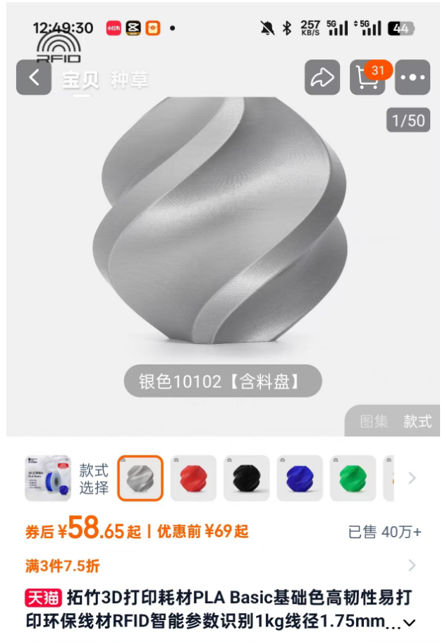 | 134.3
6 | 小智机器人套件 | 3-成品头部+车身（已修复音频ES8311问题，现货） | AI坦克机器人 | 291/件 | 2 | 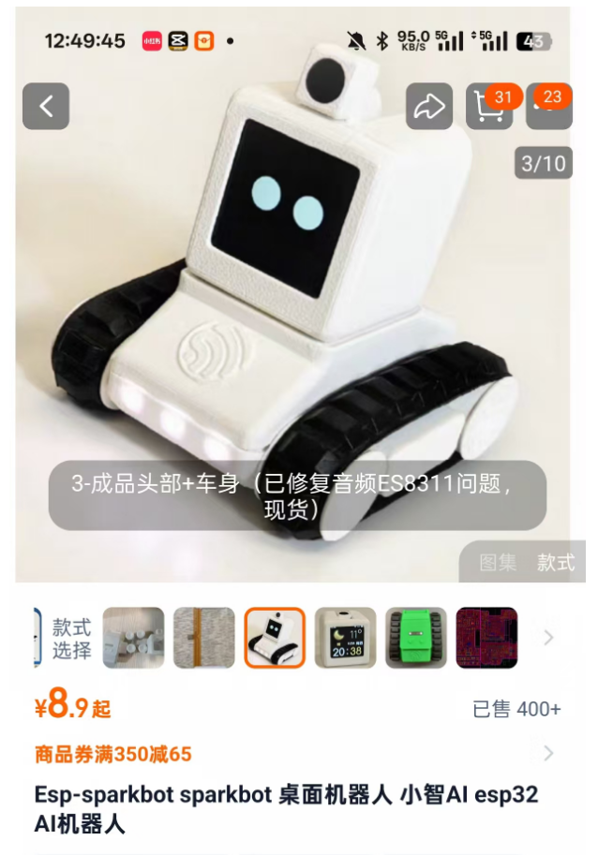 | 582
7 | 小智机器人替换散件 | 13-全套STM完成PCB+散件套餐（全套散件） | AI坦克机器人全套散件 | 225/件 | 2 | 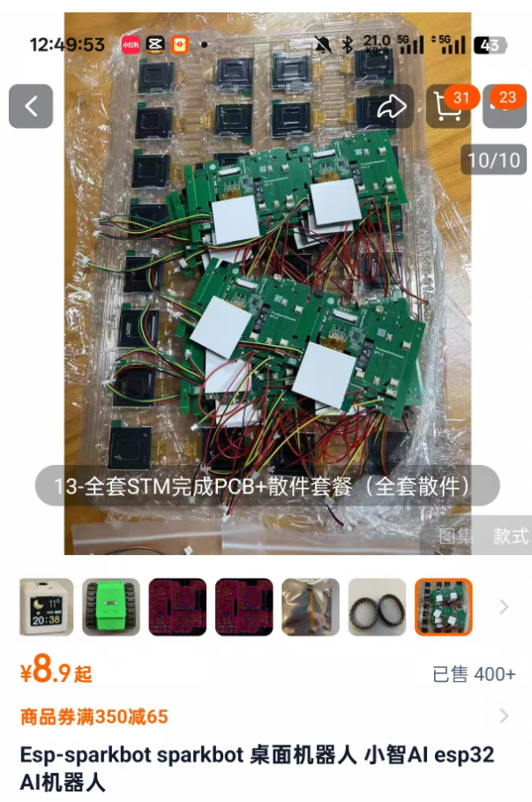 | 450
总计 |  |  |  |  |  |  | 3465

